Sheet1
BootStrap在Head里面必须加的meta
<!-- 必须的 meta 标签 -->
<meta charset="utf-8">
<meta http-equiv="X-UA-Compatible" content="IE=edge"> |  | 告诉IE浏览器，IE8/9及以后的版本都会以最高版本IE来渲染页面
<meta name="viewport" content="width=device-width, initial-scale=1">

上面的这个整个页面居中了 | 一般用上面这个

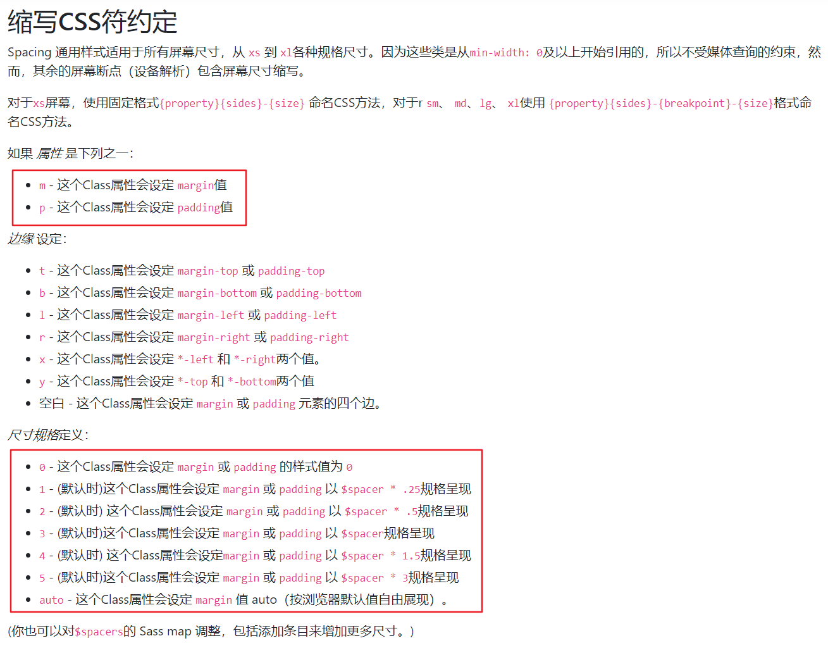

 |  |  | w-100表示width:100px
 |  |  | p-1 | pb-1
 |  |  | m-3 | mb-1

Sheet2
字体颜色
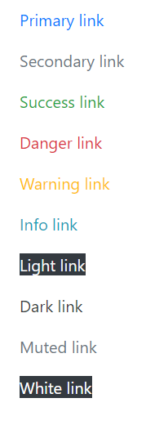
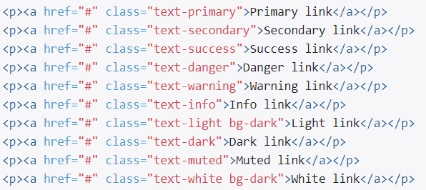

背景颜色
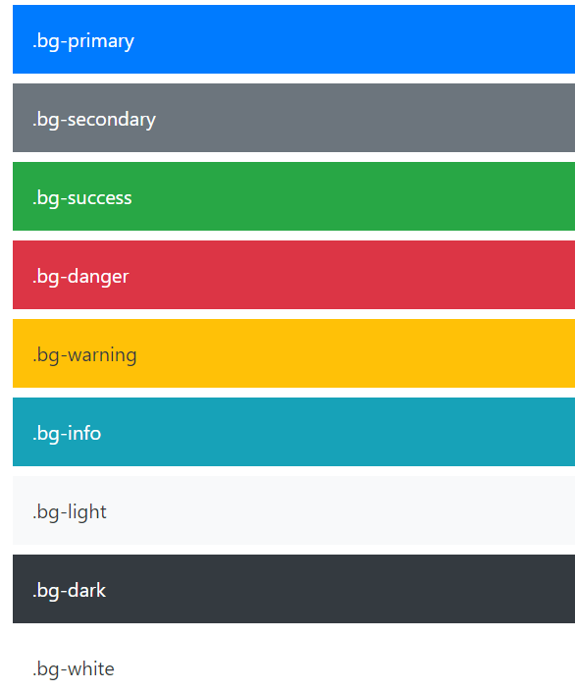
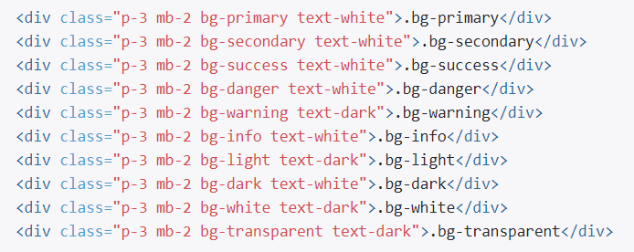

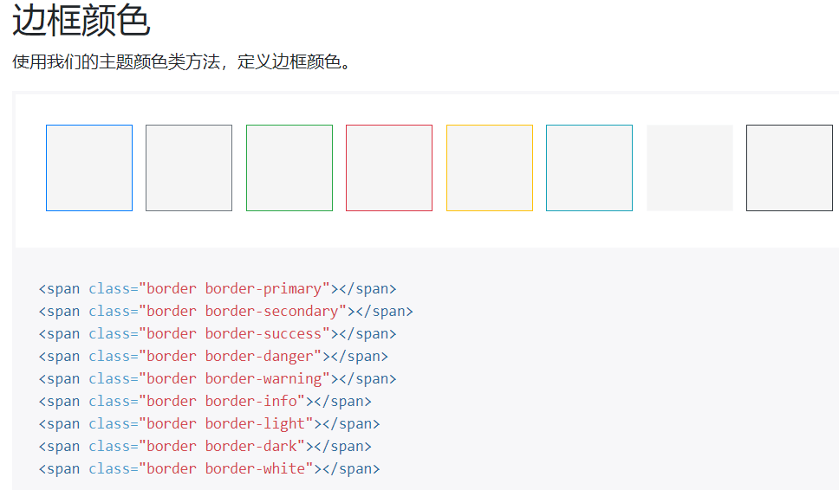

可以用边框颜色来看div的布局

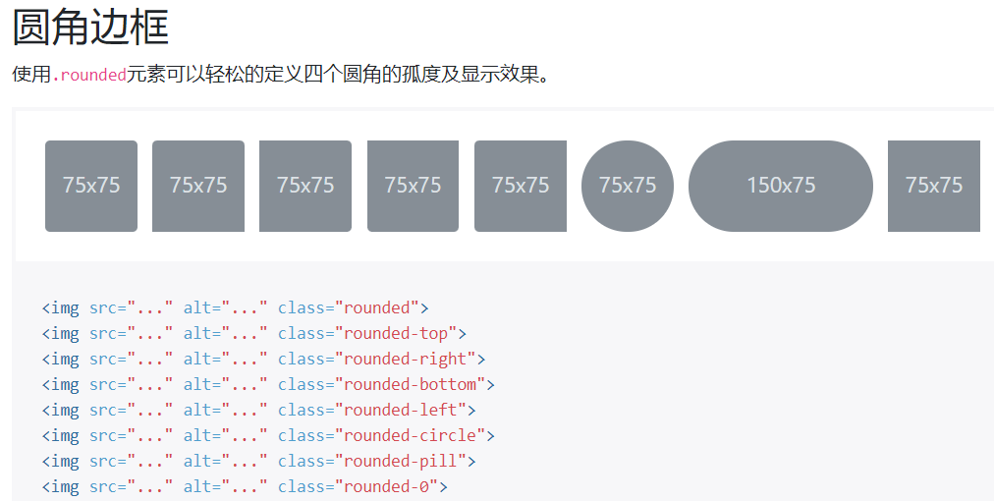

清除浮动clearfix

关闭图标

div
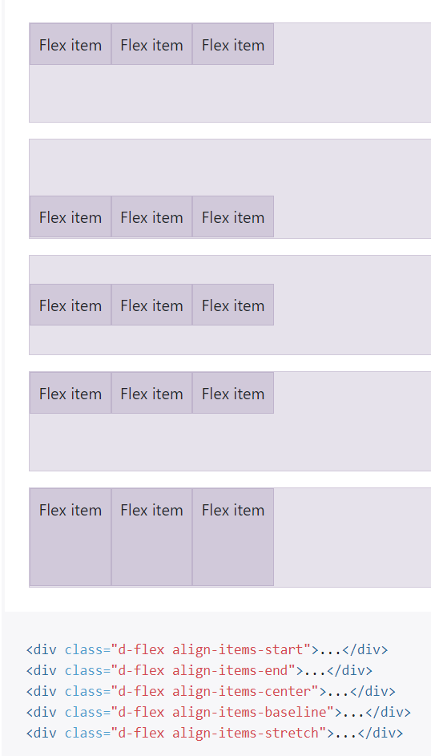
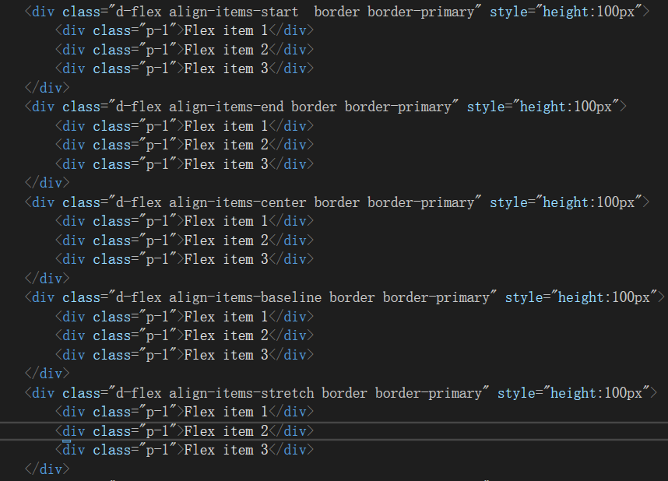
div在一行和多行的设定

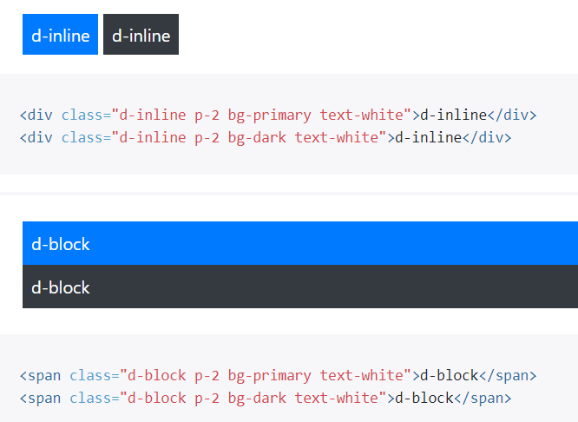

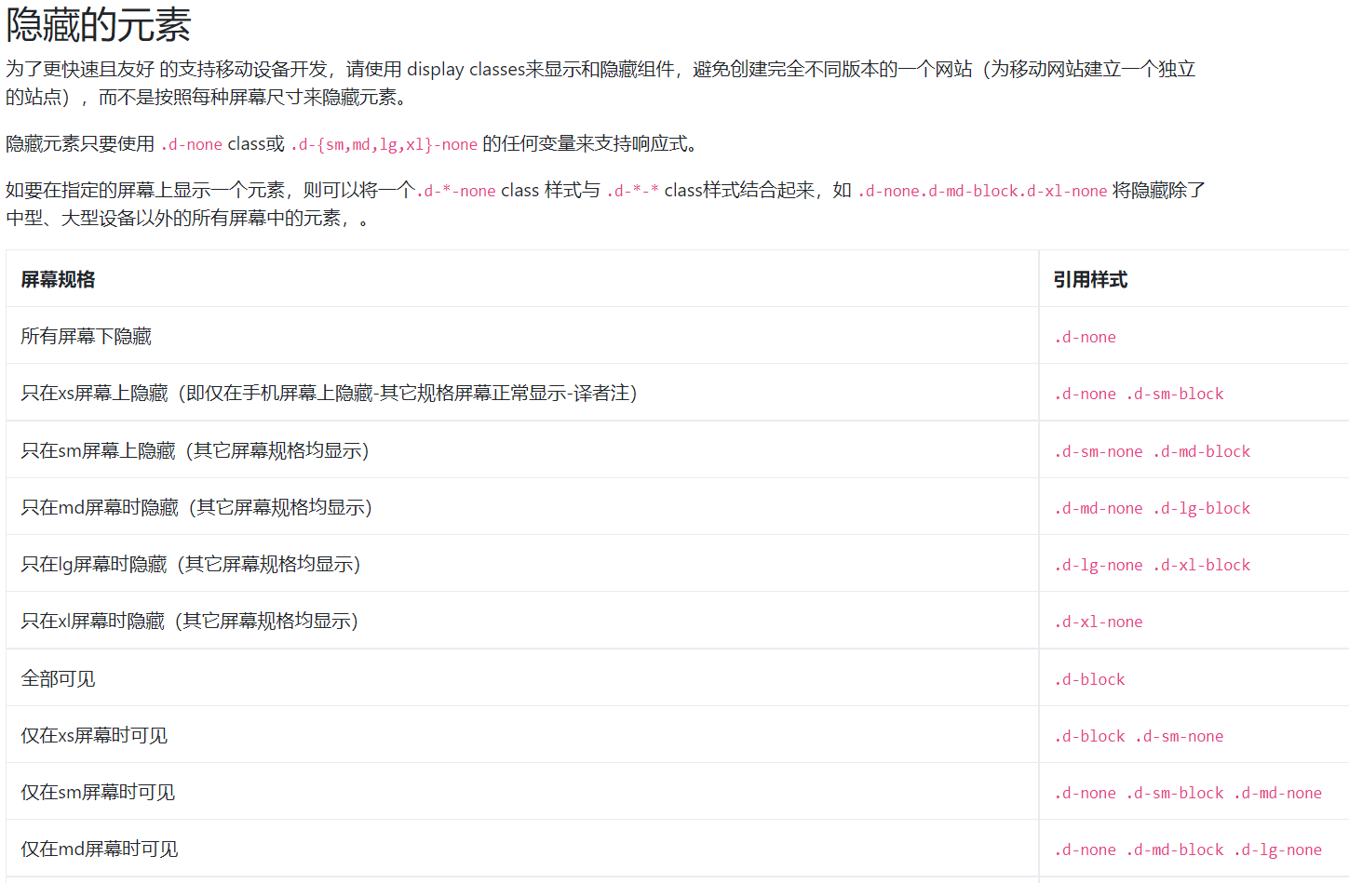
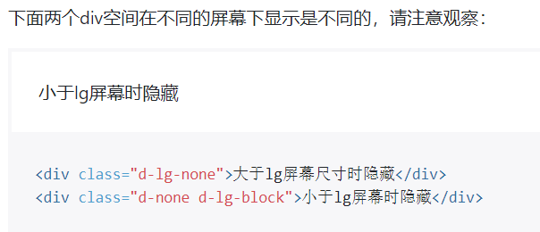

Flex弹性布局

Flex Row
Flex Row可以使子div都水平横向排列
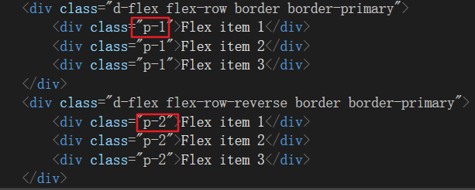
 | p-1,是padding的缩写
 | 数值的数值不一样，周围的高度宽度也不一样

Justify-content布局
跟flex-row差不多的功能，使子div横向排列

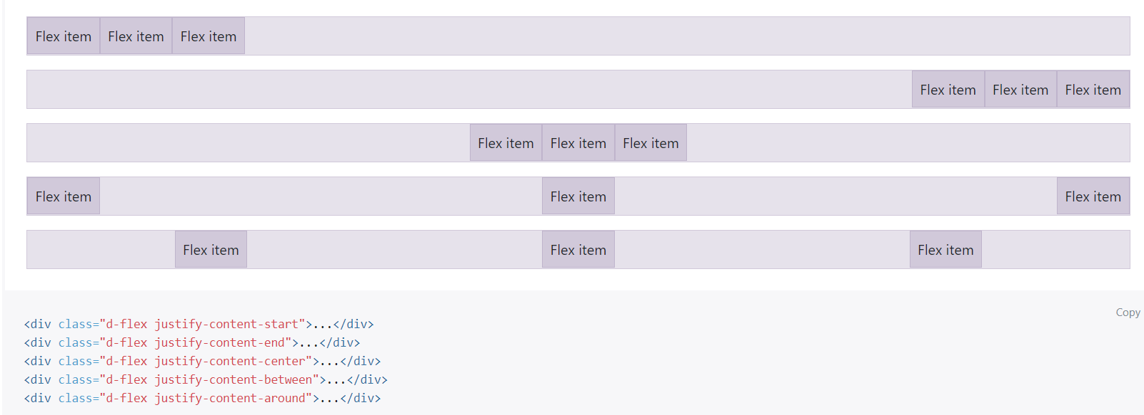

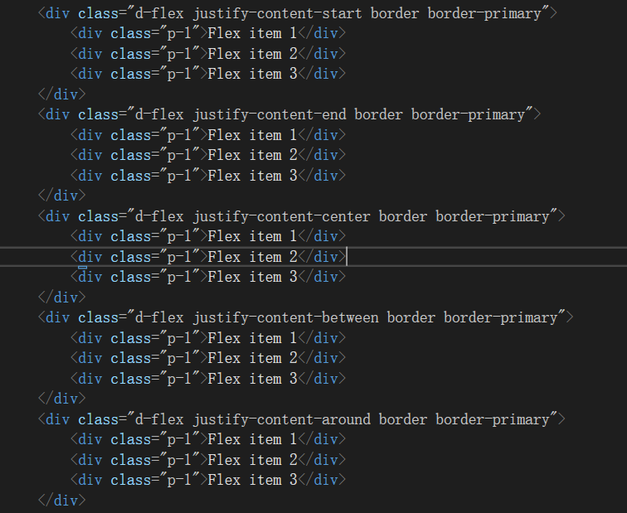

一个右对齐的按钮组

Flex对齐

SpecialSetting
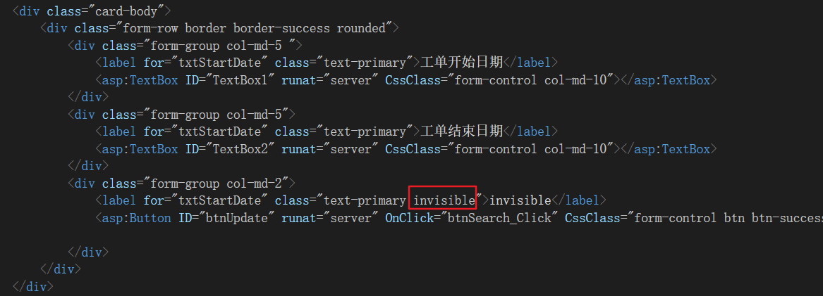
隐藏Label并占位

图标和控件在同一行

